Function List
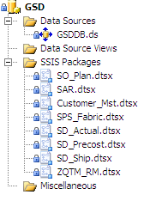
<< 返回Summary
Item No | Function Item | Description EN | Description CN | Remark | Created On | Created By | Updated On | Updated By
1 | SO_Plan |  | 基于指定的 Sales Org 从SAP 中获取对应的SO 相关信息以供其它系统参考使用 |  | 4-Mar-10 |  | 20-May-15 | John
2 | SAR |  | 基于已获取的 SO_Plan 中的资料，进行汇总处理，以供其它系统参考使用 |  | 4-Mar-10
3 | Customer_Mst |  | 从SAP 中获取指定表中的 Customer 信息，如名称及代码等 |  | 4-Mar-10 |  | 20-May-15 | John
4 | SPS_Fabric |  | 从SAP 中获取指定表中的 Fabric 信息 |  | 4-Mar-10 |  | 20-May-15 | John
5 | SD_Actual |  | 基于指定的公司列表，从SAP 中获取对应的SO 相关实际销售信息以供其它系统参考使用 |  | 4-Mar-10 |  | 20-May-15 | John
6 | SD_Precost |  | 基于指定的条件，如日期范围，SO 号等，从SAP 中获取对应的Precost (Quotation)相关信息以供其它系统参考使用 |  | 4-Mar-10 |  | 20-May-15 | John
7 | SD_Ship |  | 基于指定的条件，如日期范围，Sales Org, SO 号等，从SAP 中获取对应的Ship 相关信息以供其它系统参考使用 |  | 4-Mar-10 |  | 20-May-15 | John
8 | ZQTM_RM |  | 从SAP 中获取对应的RM Quotation Info 相关信息以供其它系统参考使用 |  | 4-Mar-10 |  | 20-May-15 | John

the last update: | 2015-09-15

SO Plan
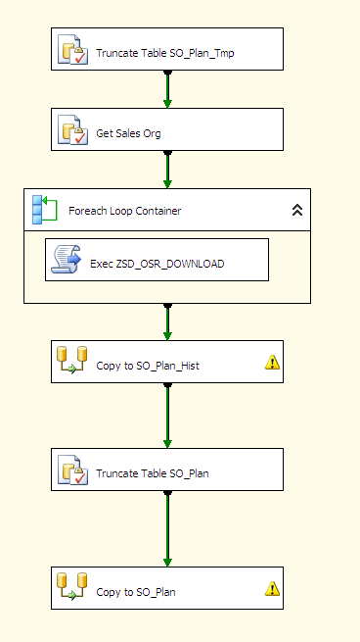
<< 返回Function List

名称： | SO_Plan
目的： | 基于指定的 Sales Org 从SAP 中获取对应的SO 相关信息以供其它系统参考使用
相关DB及Objects:
 | SAP
 |  | BAPI | ZSD_OSR_Download

 | GSDDB
 |  | SP
 |  |  | p_InsertSo_Plan_Temp
 |  | Table
 |  |  | ETL_INCLUDED_SALES_ORG
 |  |  | SO_Plan_Tmp
 |  |  | SO_Plan_Hist
 |  |  | SO_Plan

流程：

SAR
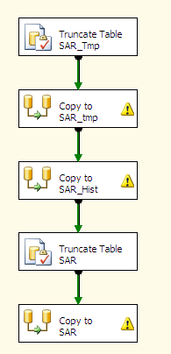
<< 返回Function List

名称： | SAR
目的： | 基于已获取的 SO_Plan 中的资料，进行汇总处理，以供其它系统参考使用
相关DB及Objects:
 | SAP
 |  | N/A

 | GSDDB
 |  | Table
 |  |  | SO_Plan
 |  |  | SAR_Temp
 |  |  | SAR_Hist
 |  |  | SAR

流程：

Customer_Mst
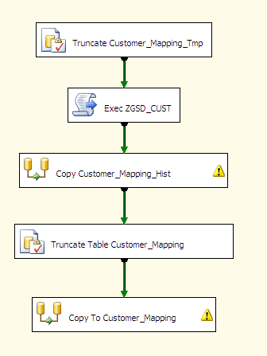
<< 返回Function List

名称： | Customer_Mst
目的： | 从SAP 中获取指定表中的 Customer 信息，如名称及代码等
相关DB及Objects:
 | SAP
 |  | BAPI | RFC_READ_TABLE
 |  | Table | ZGSD_CUST

 | GSDDB
 |  | SP
 |  |  | p_Ins_Customer_Mapping_Tmp
 |  | Table
 |  |  | Customer_Mapping_Tmp
 |  |  | Customer_Mapping_Hist
 |  |  | Customer_Mapping

流程：

SPS_Fabric
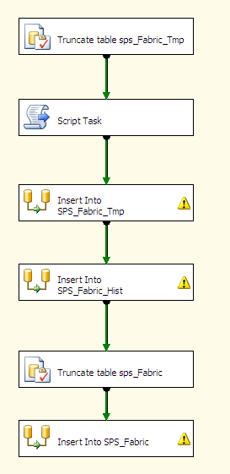
<< 返回Function List

名称： | SPS_Fabric
目的： | 从SAP 中获取指定表中的 Fabric 信息
相关DB及Objects:
 | SAP
 |  | BAPI | RFC_READ_TABLE
 |  | Table | ZSD_SPS_FABRIC

 | GSDDB
 |  | SP
 |  |  | p_Insert_SPS_Fabric_Tmp2
 |  | Table
 |  |  | SPS_Fabric_Tmp
 |  |  | SPS_Fabric_Hist
 |  |  | SPS_Fabric

流程：

SD_Actual
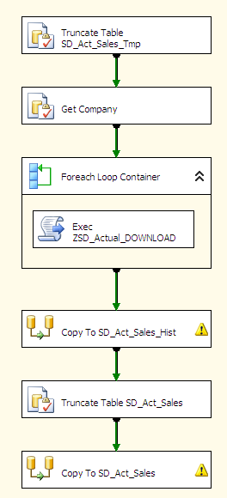
<< 返回Function List

名称： | SD_Actual
目的： | 基于指定的公司列表，从SAP 中获取对应的SO 相关实际销售信息以供其它系统参考使用
相关DB及Objects:
 | SAP
 |  | BAPI
 |  | 1 | ZSD_ACTUAL_DOWNLOAD | 先执行此BAPI 获取数据至Table : ZSD_Actual_Data
 |  | 2 | RFC_READ_TABLE | 再执行标准BAPI 从Table 中取值
 |  | Table
 |  |  | ZSD_ACTUAL_DATA

 | GSDDB
 |  | SP
 |  |  | p_Ins_SD_Act_Sales
 |  | Table
 |  |  | ETL_INCLUDED_SALES_ORG
 |  |  | SD_Act_Sales_Tmp
 |  |  | SD_Act_Sales_Hist
 |  |  | SD_Act_Sales

流程：

SD_Precost
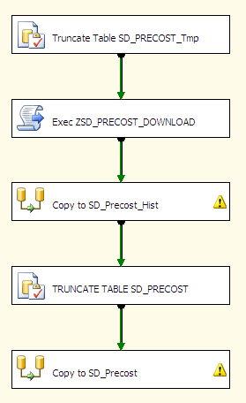
<< 返回Function List

名称： | SD_Precost
目的： | 基于指定的条件，如日期范围，SO 号等，从SAP 中获取对应的Precost (Quotation)相关信息以供其它系统参考使用
相关DB及Objects:
 | SAP
 |  | BAPI
 |  | 1 | ZSD_PRECOST_DOWNLOAD | 先执行此BAPI 获取数据至Table : ZSD_PRECOST_Data
 |  | 2 | RFC_READ_TABLE | 再执行标准BAPI 从Table 中取值
 |  | Table
 |  |  | ZSD_PRECOST_DATA

 | GSDDB
 |  | SP
 |  |  | p_Ins_SD_Precost_Tmp
 |  | Table
 |  |  | SD_precost_Tmp
 |  |  | SD_precost_Hist
 |  |  | SD_precost

流程：

SD_Ship
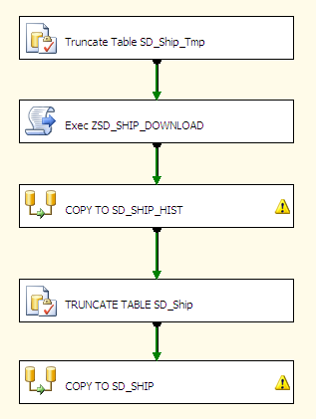
<< 返回Function List

名称： | SD_Ship
目的： | 基于指定的条件，如日期范围，Sales Org, SO 号等，从SAP 中获取对应的Ship 相关信息以供其它系统参考使用
相关DB及Objects:
 | SAP
 |  | BAPI
 |  | 1 | ZSD_SHIP_DOWNLOAD | 先执行此BAPI 获取数据至Table : ZSD_SHIP_DATA
 |  | 2 | RFC_READ_TABLE | 再执行标准BAPI 从Table 中取值
 |  | Table
 |  |  | ZSD_SHIP_DATA

 | GSDDB
 |  | SP
 |  |  | p_Ins_SD_Precost_Tmp
 |  | Table
 |  |  | SD_Ship_Tmp
 |  |  | SD_Ship_Hist
 |  |  | SD_Ship

流程：

ZQTM_RM
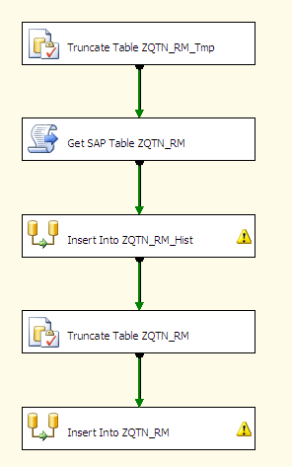
<< 返回Function List

名称： | ZQTM_RM
目的： | 从SAP 中获取对应的RM Quotation Info 相关信息以供其它系统参考使用
相关DB及Objects:
 | SAP
 |  | BAPI
 |  |  | RFC_READ_TABLE
 |  | Table
 |  |  | ZQTN_RM

 | GSDDB
 |  | SP
 |  |  | p_Ins_ZQTN_RM_Tmp
 |  | Table
 |  |  | ZQTM_RM_Tmp
 |  |  | ZQTM_RM_Hist
 |  |  | ZQTM_RM

流程：

